Inhaltsverzeichnis
Statistischer
Bericht
B VII 2-5 – 5j / 16
Inhaltsverzeichnis |  |  | statistik Berlin Brandenburg
 | Seite
 | Metadaten zu dieser Statistik (externer Link)
 | Hinweise | 4
 | Wahlvorschläge bei der Wahl zum Abgeordnetenhaus am 18. September 2016 | 5

 | Grafiken

 | Für die repräsentative Wahlstatistik ausgewählte Urnenwahlbezirke bei der
 | Wahl zum Abgeordnetenhaus am 18. September 2016 | 6
 | Für die repräsentative Wahlstatistik ausgewählte Briefwahlbezirke bei der
 | Wahl zum Abgeodnetenhaus am 18. September 2016 | 6
 | Wahlbeteiligung bei der Wahl zum Abgeordnetenhaus am 18. September 2016 und
 | am 18. September 2011 nach Alter und Geschlecht | 10
 | Wahlbeteiligung bei der Wahl zum Abgeordnetenhaus in Berlin-Ost und Berlin-West
 | am 18. September 2016 nach Alter und Geschlecht | 10
 | Gültige Zweitstimmen bei der Wahl zum Abgeordnetenhaus in Berlin-Ost und Berlin-West
 | am 18. September 2016 nach Parteien sowie nach Altersgruppen und Geschlecht der Wähler | 13

 | Tabellen

1 | Wahlberechtigte bei der Wahl zum Abgeordnetenhaus am 18. September 2016 und
 | am 18. September 2011 nach Alter und Geschlecht | 7
2 | Wahlscheinempfänger bei der Wahl zum Abgeordnetenhaus am 18. September 2016 und
 | am 18. September 2011 nach Alter und Geschlecht | 8
3 | Wahlbeteiligung bei der Wahl zum Abgeordnetenhaus am 18. September 2016 und
 | am 18. September 2011 nach Alter und Geschlecht | 9
4.1 | Gültige Zweitstimmen bei der Wahl zum Abgeordnetenhaus am 18. September 2016
 | nach Parteien sowie nach Alter und Geschlecht der Wähler | 11
4.2 | Gültige Zweitstimmen bei der Wahl zum Abgeordnetenhaus in Berlin-Ost am 18. September 2016
 | nach Parteien sowie nach Alter und Geschlecht der Wähler | 11
4.3 | Gültige Zweitstimmen bei der Wahl zum Abgeordnetenhaus in Berlin-West am 18. September 2016
 | nach Parteien sowie nach Alter und Geschlecht der Wähler | 12
5.1 | Für einzelne Parteien abgegebene Zweitstimmen bei der Wahl zum Abgeordnetenhaus in Berlin
 | am 18. September 2016 nach Alter und Geschlecht der Wähler | 15
5.2 | Für einzelne Parteien abgegebene Zweitstimmen bei der Wahl zum Abgeordnetenhaus in Berlin-Ost
 | am 18. September 2016 nach Alter und Geschlecht der Wähler | 16
5.3 | Für einzelne Parteien abgegebene Zweitstimmen bei der Wahl zum Abgeordnetenhaus in Berlin-West
 | am 18. September 2016 nach Alter und Geschlecht der Wähler | 16
6.1 | Gültige Zweitstimmen für die SPD bei der Wahl zum Abgeordnetenhaus am 18. September 2016
 | und am 18. September 2011 nach Alter und Geschlecht der Wähler | 17
6.2 | Gültige Zweitstimmen für die CDU bei der Wahl zum Abgeordnetenhaus am 18. September 2016
 | und am 18. September 2011 nach Alter und Geschlecht der Wähler | 18
6.3 | Gültige Zweitstimmen für die GRÜNEN bei der Wahl zum Abgeordnetenhaus am 18. September 2016
 | und am 18. September 2011 nach Alter und Geschlecht der Wähler | 19
6.4 | Gültige Zweitstimmen für DIE LINKE bei der Wahl zum Abgeordnetenhaus am 18. September 2016
 | und am 18. September 2011 nach Alter und Geschlecht der Wähler | 20
6.5 | Gültige Zweitstimmen für die PIRATEN bei der Wahl zum Abgeordnetenhaus am 18. September 2016
 | und am 18. September 2011 nach Alter und Geschlecht der Wähler | 21
6.6 | Gültige Zweitstimmen für die FDP bei der Wahl zum Abgeordnetenhaus am 18. September 2016
 | und am 18. September 2011 nach Alter und Geschlecht der Wähler | 22
6.7 | Gültige Zweitstimmen für Sonstige bei der Wahl zum Abgeordnetenhaus am 18. September 2016
 | und am 18. September 2011 nach Alter und Geschlecht der Wähler | 23
7 | Ungültige Zweitstimmen bei der Wahl zum Abgeordnetenhaus am 18. September 2016
 | und am 18. September 2011 nach Alter und Geschlecht der Wähler | 24
8 | Ungültige Zweitstimmen bei der Wahl zum Abgeordnetenhaus am 18. September 2016
 | nach Ursache der Ungültigkeit und Geschlecht der Wähler | 25

Hinweise
Hinweise

Ziel der Statistik
Die repräsentative Wahlstatistik liefert Informationen über das Wahlverhalten der Wahlberechtigten nach Geschlecht und Altersgruppen. Im Unterschied zu Daten, die durch Umfragen gewonnen werden, basieren die Ergebnisse dieser Statistik auf der Auszählung der Wahlverzeichnisse und der Zweitstimmzettel, die in ausgewählten Wahllokalen und Briefwahlbezirken abgegeben wurden.
Die repräsentative Wahlstatistik liefert damit eine verlässliche Datenbasis für tiefer gehende Untersuchungen des Wahlverhaltens und für die Überprüfung der Analysen von Befragungsinstituten.
Rechtsgrundlage
§ 40 b der Landeswahlordnung in Verbindung mit dem Wahlstatistikgesetz in der jeweils geltenden Fassung.
Methodische Hinweise
Für die repräsentative Wahlstatistik wurde eine Stichprobe von 105 der 1 779 Urnenwahl- und 26 der 653 Briefwahlbezirke gezogen. In einem Urnenwahlbezirk wurden die gekennzeichneten Stimmzettel nicht richtig nach Geschlecht und Altersgruppe ausgegeben. Insgesamt wurden 104 Urnenwahlbezirke und alle 26 Briefwahlbezirke realisiert.

 | Abweichungen zwischen realisierter Stichprobe und der Grundgesamtheit
 | Ergebnisse | Wahlbeteiligung * | Prozent der gültigen Stimmen
 |  |  | SPD | CDU | GRÜNE | DIE LINKE | PIRA-TEN | FDP | AfD | Sonstige
 |  |  | Berlin
 | Grundgesamtheit | 68.5 | 21.6 | 17.6 | 15.2 | 15.6 | 1.7 | 6.7 | 14.2 | 7.4
 | Stichprobe | 69.5 | 21.5 | 18.0 | 15.0 | 15.4 | 1.6 | 7.0 | 14.6 | 6.8

 |  |  | Berlin-Ost
 | Grundgesamtheit | 68.0 | 19.3 | 13.1 | 12.6 | 23.4 | 1.9 | 4.0 | 17.0 | 8.8
 | Stichprobe | 68.2 | 19.5 | 13.3 | 10.6 | 23.3 | 1.6 | 4.0 | 19.5 | 8.2

 |  |  | Berlin-West
 | Grundgesamtheit | 68.8 | 23.2 | 20.9 | 17.1 | 10.1 | 1.6 | 8.6 | 12.1 | 6.5
 | Stichprobe | 70.4 | 22.9 | 21.2 | 18.0 | 10.1 | 1.6 | 9.0 | 11.3 | 5.9
 | * Die Wahlbeteiligung ist hier errechnet als Anteil der Wahllokalwähler und der Wahlscheinempfänger an den Wahlberechtigten.

In die Analyse werden zwei verschiedene Sachverhalte einbezogen, die sich in ihrer Grundgesamtheit unterscheiden:
1. Wahlbeteiligung nach Geschlecht und zehn Altersgruppen
Ausgezählt werden die Wahlberechtigten mit Stimmabgabevermerk (Wähler im Wahllokal), die Wahlberechtigten mit Wahlschein (Wahlscheinempfänger) und die Nichtwähler anhand der Wahlverzeichnisse in den ausgewählten Wahlbezirken. Nach dem vom Statistischen Bundesamt festgelegten Verfahren werden alle Wahlscheinempfänger als Wähler gezählt, unabhängig davon, ob sie durch Briefwahl oder durch Stimmabgabe im Wahllokal oder überhaupt nicht an der Wahl teilgenommen haben. Die Wahlbeteiligung ist durch dieses Verfahren systematisch um 1,6 Prozentpunkte überschätzt und beträgt 68,5% statt 66,9%, wie im Bericht der Landeswahlleiterin ausgewiesen.
2. Stimmabgabe nach Geschlecht und sechs Altersgruppen
Ausgezählt werden die Zweitstimmzettel, die mit einem Aufdruck nach Geschlecht und sechs Altersgruppen gekennzeichnet sind. Bis 2011 gab es fünf Altersgruppen. Die damals fünfte Gruppe "60 Jahre und älter" wurde aufgrund der demografischen Entwicklung aufgeteilt in "60 bis unter 70 Jahre" und "70 Jahre und älter".
Da es sich um Ergebnisse einer Stichprobe handelt, weisen die Ergebnisse mit einer bestimmten Wahrscheinlichkeit einen Zufallsfehler auf. Dieser Zufallsfehler wird umso größer, desto kleiner die Zahl der in der Stichprobe erfassten Merkmalsträger ist. Die Größe des Fehlerbereiches jedes einzelnen Stichprobenergebnisses hängt dabei nicht nur von der Zahl der Erhebungseinheiten und dem Auswahlsatz ab, sondern auch von der Merkmalshäufigkeit. Deshalb hat jedes einzelne Merkmal seinen eigenen Fehlerbereich.
Hochrechnung
Die hier dargestellten Ergebnisse für 2016 und auch für 2011 sind auf die Grundgesamtheit hochgerechnet, separat für den Ost- und Westteil Berlins, und stimmen deshalb mit dem endgültigen Ergebnis für Berlin und für die Stadthälften überein. Da im Bericht der repräsentativen Wahlstatistik 2011 nicht hochgerechnete Ergebnisse veröffentlicht wurden, weichen die Zahlen hiervon ab.
Wahlscheinempfänger
Wahlberechtigte, für die ein Wahlschein ausgestellt wurde, unabhängig davon, ob sie ihn bekommen oder wirksam zur Wahl eingesetzt haben. Der Wahlschein berechtigt zur Briefwahl oder zur Wahl in einem anderen Wahllokal.

reprä Wahlbezirke
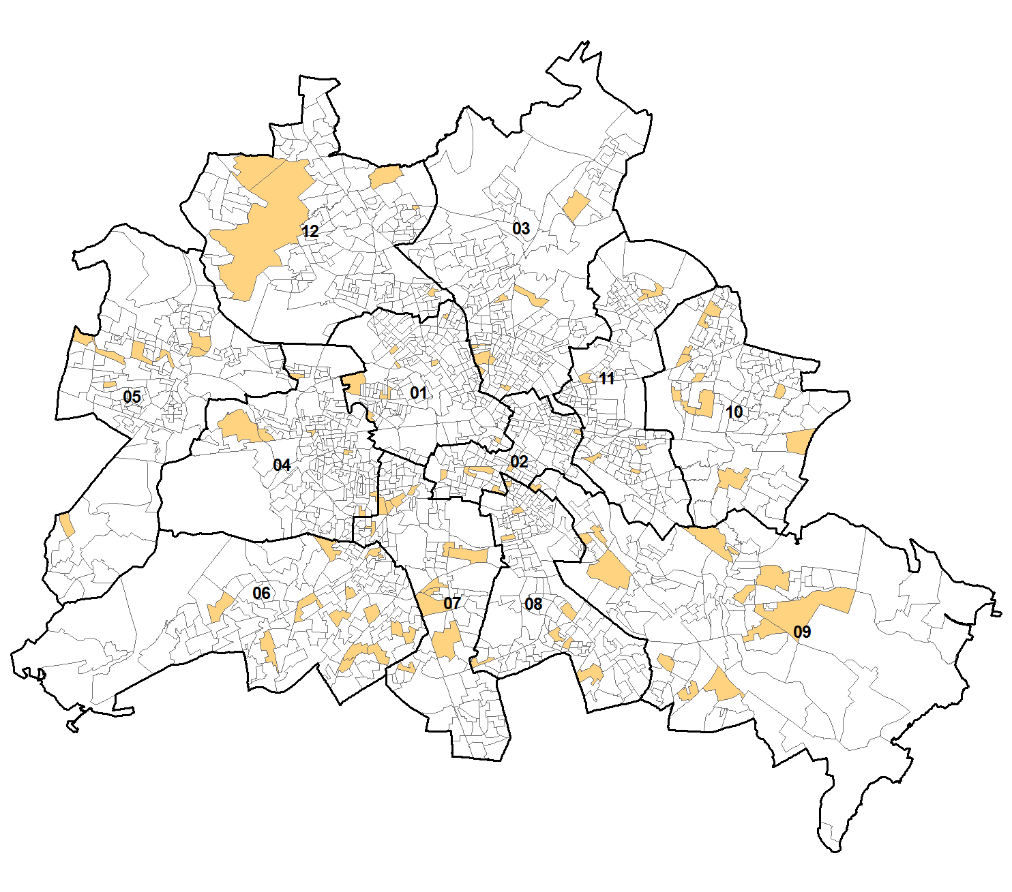
Für die repräsentative Wahlstatistik ausgewählte Urnenwahlbezirke bei der Wahl zum Abgeordnetenhaus am 18. September 2016
 | 1 - Mitte
 | 2 - Friedrichshain-Kreuzberg
 | 3 - Pankow
 | 4 - Charlottenburg-Wilmersdorf
 | 5 - Spandau
 | 6 - Steglitz-Zehlendorf
 | 7 - Tempelhof-Schöneberg
 | 8 - Neukölln
 | 9 - Treptow-Köpenick
 | 10 - Marzahn-Hellersdorf
 | 11 - Lichtenberg
 | 12 - Reinickendorf

Für die repräsentative Wahlstatistik ausgewählte Briefwahlbezirke bei der Wahl zum Abgeordnetenhaus am 18. September 2016
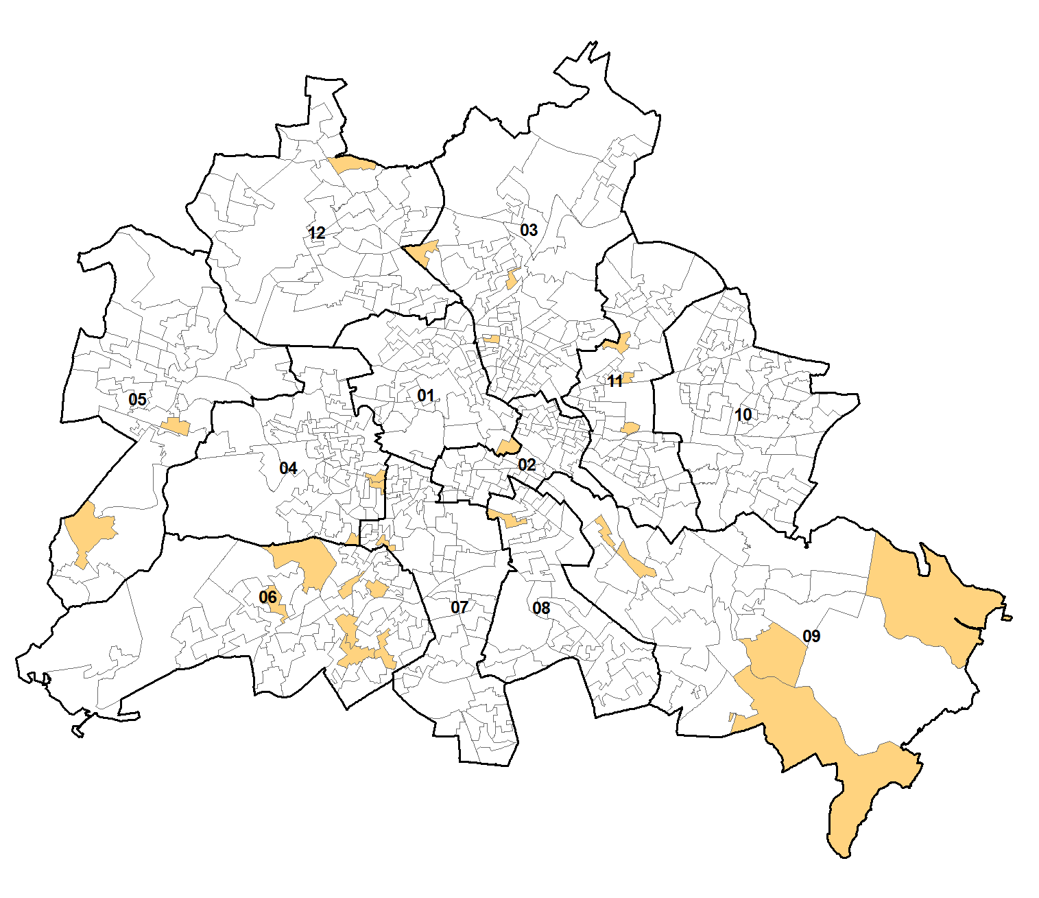
 | 1 - Mitte
 | 2 - Friedrichshain-Kreuzberg
 | 3 - Pankow
 | 4 - Charlottenburg-Wilmersdorf
 | 5 - Spandau
 | 6 - Steglitz-Zehlendorf
 | 7 - Tempelhof-Schöneberg
 | 8 - Neukölln
 | 9 - Treptow-Köpenick
 | 10 - Marzahn-Hellersdorf
 | 11 - Lichtenberg
 | 12 - Reinickendorf

Grafik1
Wahlbeteiligung bei der Wahl zum Abgeordnetenhaus am 18. September 2016 und am 18. September 2011 nach Alter und Geschlecht

 | Alter in Jahren
Männer |  | Frauen

 | 2011 | 2016
18 bis unter 21 | 49.1 | 55.8
21 bis unter 25 | 45.0 | 52.9
25 bis unter 30 | 48.2 | 57.6
30 bis unter 35 | 54.2 | 62.6
35 bis unter 40 | 57.9 | 64.6
40 bis unter 45 | 61.7 | 67.6
45 bis unter 50 | 62.0 | 71.1
50 bis unter 60 | 63.5 | 70.6
60 bis unter 70 | 69.8 | 73.4
70 und älter | 72.0 | 74.5
 | 2011 | 2016
 | 53.1 | 60.3
 | 46.8 | 54.8
 | 50.1 | 62.3
 | 56.6 | 66.7
 | 59.3 | 68.1
 | 63.8 | 72.5
 | 66.1 | 73.9
 | 64.2 | 72.8
 | 69.8 | 73.4
 | 64.2 | 67.1

Wahlbeteiligung bei der Wahl zum Abgeordnetenhaus in Berlin-Ost und Berlin-West am 18. September 2016 nach Alter und Geschlecht der Wahlberechtigten

 | Alter in Jahren
Berlin-Ost |  | Berlin-West
 | Frauen | Männer
18 bis unter 21 | 59.7 | 55.5
21 bis unter 25 | 53.2 | 53.1
25 bis unter 30 | 63.1 | 58.5
30 bis unter 35 | 65.8 | 62.8
35 bis unter 40 | 68.2 | 65.4
40 bis unter 45 | 73.2 | 69.7
45 bis unter 50 | 73.9 | 71.7
50 bis unter 60 | 71.5 | 70.0
60 bis unter 70 | 72.0 | 73.0
70 und älter | 64.3 | 72.8
 | Frauen | Männer
18 bis unter 21 | 60.6 | 55.9
21 bis unter 25 | 55.5 | 52.8
25 bis unter 30 | 61.8 | 57.0
30 bis unter 35 | 67.3 | 62.5
35 bis unter 40 | 68.0 | 63.9
40 bis unter 45 | 71.8 | 65.9
45 bis unter 50 | 74.0 | 70.7
50 bis unter 60 | 73.8 | 71.0
60 bis unter 70 | 74.4 | 73.7
70 und älter | 69.1 | 75.7

Grafik2
Gültige Zweitstimmen bei der Wahl zum Abgeordnetenhaus in Berlin-Ost und Berlin-West am 18. September 2016 nach Parteien sowie nach Altersgruppen und Geschlecht der Wähler

Berlin-Ost | Berlin-West
SPD
 | 19.3 | 17.8 | 1
 | 19.3 | 15.8
 | 19.3 | 15.4
 | 19.3 | 14.4
 | 19.3 | 15.9
 | 19.3 | 25.1
 | 19.3
 | 19.3 | 16.7
 | 19.3 | 18.8
 | 19.3 | 18.1
 | 19.3 | 16.7
 | 19.3 | 21.0
 | 19.3 | 30.5
SPD
 | 23.2 |  | 20.2 | 1
 | 23.2 |  | 19.5
 | 23.2 |  | 21.0
 | 23.2 |  | 20.1
 | 23.2 |  | 22.1
 | 23.2 |  | 24.7
 | 23.2
 | 23.2 |  | 23.2
 | 23.2 |  | 22.9
 | 23.2 |  | 24.1
 | 23.2 |  | 22.6
 | 23.2 |  | 25.9
 | 23.2 |  | 28.8

CDU
 | 13.1 | 8.8 | 1
 | 13.1 | 10.3
 | 13.1 | 11.0
 | 13.1 | 14.4
 | 13.1 | 13.4
 | 13.1 | 12.0
 | 13.1
 | 13.1 | 9.7
 | 13.1 | 10.6
 | 13.1 | 13.7
 | 13.1 | 15.4
 | 13.1 | 13.7
 | 13.1 | 14.9
CDU
 | 20.9 | 14.9 | 1
 | 20.9 | 12.4
 | 20.9 | 15.7
 | 20.9 | 18.2
 | 20.9 | 17.7
 | 20.9 | 30.9
 | 20.9
 | 20.9 | 14.9
 | 20.9 | 13.7
 | 20.9 | 19.0
 | 20.9 | 20.0
 | 20.9 | 20.7
 | 20.9 | 35.3

GRÜNE
 | 12.6 | 14.7 | 1
 | 12.6 | 16.1
 | 12.6 | 18.0
 | 12.6 | 12.8
 | 12.6 | 5.1
 | 12.6 | 3.0
 | 12.6
 | 12.6 | 20.5
 | 12.6 | 22.2
 | 12.6 | 23.1
 | 12.6 | 15.2
 | 12.6 | 5.9
 | 12.6 | 4.3
GRÜNE
 | 17.1 | 16.9 | 1
 | 17.1 | 20.0
 | 17.1 | 20.0
 | 17.1 | 17.4
 | 17.1 | 15.7
 | 17.1 | 7.1
 | 17.1
 | 17.1 | 23.7
 | 17.1 | 25.7
 | 17.1 | 23.0
 | 17.1 | 21.1
 | 17.1 | 16.1
 | 17.1 | 7.3

DIE LINKE
 | 23.4 | 19.0 | 1
 | 23.4 | 18.3
 | 23.4 | 16.3
 | 23.4 | 19.9
 | 23.4 | 30.6
 | 23.4 | 33.6
 | 23.4
 | 23.4 | 16.9
 | 23.4 | 15.8
 | 23.4 | 17.1
 | 23.4 | 22.0
 | 23.4 | 31.0
 | 23.4 | 31.1
DIE LINKE
 | 10.1 | 13.9 | 1
 | 10.1 | 16.3
 | 10.1 | 12.2
 | 10.1 | 9.7
 | 10.1 | 12.1
 | 10.1 | 5.6
 | 10.1
 | 10.1 | 12.6
 | 10.1 | 13.8
 | 10.1 | 10.0
 | 10.1 | 9.6
 | 10.1 | 10.3
 | 10.1 | 4.7

PIRATEN
18-24 | 1.9 | 5.8 | 1
25-34 | 1.9 | 4.6
35-44 | 1.9 | 4.0
45-59 | 1.9 | 1.5
60-69 | 1.9 | 0.7
70 u.ä. | 1.9 | 0.3
 | 1.9
18-24 | 1.9 | 4.8
25-34 | 1.9 | 3.2
35-44 | 1.9 | 2.3
45-59 | 1.9 | 1.0
60-69 | 1.9 | 1.0
70 u.ä. | 1.9 | 0.4
PIRATEN
18-24 | 1.6 | 4.6 | 1
25-34 | 1.6 | 4.0
35-44 | 1.6 | 2.7
45-59 | 1.6 | 1.5
60-69 | 1.6 | 0.8
70 u.ä. | 1.6 | 0.3
 | 1.6
18-24 | 1.6 | 3.0
25-34 | 1.6 | 2.7
35-44 | 1.6 | 2.0
45-59 | 1.6 | 1.3
60-69 | 1.6 | 0.7
70 u.ä. | 1.6 | 0.2

Berlin-Ost | Berlin-West
FDP
 | 4.0 | 4.9 | 1
 | 4.0 | 5.3
 | 4.0 | 5.9
 | 4.0 | 4.6
 | 4.0 | 3.5
 | 4.0 | 3.0
 | 4.0
 | 4.0 | 3.6
 | 4.0 | 3.9
 | 4.0 | 3.8
 | 4.0 | 4.2
 | 4.0 | 3.7
 | 4.0 | 2.5
FDP
 | 8.6 | 8.9 | 1
 | 8.6 | 5.5
 | 8.6 | 6.8
 | 8.6 | 8.6
 | 8.6 | 10.2
 | 8.6 | 12.9
 | 8.6
 | 8.6 | 6.2
 | 8.6 | 3.6
 | 8.6 | 6.2
 | 8.6 | 7.7
 | 8.6 | 9.8
 | 8.6 | 12.4

DIE LINKE
18 bis unter 25 | 29.8 | 18 bis unter 25 | 36.9 | 1 | 1
25 bis unter 35 | 23.3 | 25 bis unter 35 | 36.9
35 bis unter 45 | 26.8 | 35 bis unter 45 | 36.9
45 bis unter 60 | 46.4 | 45 bis unter 60 | 36.9
60 und älter | 48.8 | 60 und älter | 36.9
 |  |  | 36.9
18 bis unter 25 | 31.7 | 18 bis unter 25 | 36.9
25 bis unter 35 | 22 | 25 bis unter 35 | 36.9
35 bis unter 45 | 28.5 | 35 bis unter 45 | 36.9
45 bis unter 60 | 45.9 | 45 bis unter 60 | 36.9
60 und älter | 45.6 | 60 und älter | 36.9
AfD
 | 17.0 | 10.7 | 1
 | 17.0 | 15.3
 | 17.0 | 19.6
 | 17.0 | 25.8
 | 17.0 | 26.1
 | 17.0 | 19.9
 | 17.0
 | 17.0 | 7.1
 | 17.0 | 9.8
 | 17.0 | 11.5
 | 17.0 | 16.1
 | 17.0 | 16.9
 | 17.0 | 11.5
DIE LINKE
18 bis unter 25 | 11.8 | 18 bis unter 25 | 8.6 | 1 | 1
25 bis unter 35 | 10.2 | 25 bis unter 35 | 8.6
35 bis unter 45 | 10.3 | 35 bis unter 45 | 8.6
45 bis unter 60 | 13.2 | 45 bis unter 60 | 8.6
60 und älter | 7 | 60 und älter | 8.6
 |  |  | 8.6
18 bis unter 25 | 10.2 | 18 bis unter 25 | 8.6
25 bis unter 35 | 10.1 | 25 bis unter 35 | 8.6
35 bis unter 45 | 8.1 | 35 bis unter 45 | 8.6
45 bis unter 60 | 9.8 | 45 bis unter 60 | 8.6
60 und älter | 4.3 | 60 und älter | 8.6
AfD
 | 12.1 | 6.7 | 1
 | 12.1 | 10.4
 | 12.1 | 13.7
 | 12.1 | 19.8
 | 12.1 | 18.1
 | 12.1 | 16.6
 | 12.1
 | 12.1 | 4.0
 | 12.1 | 6.0
 | 12.1 | 8.0
 | 12.1 | 10.9
 | 12.1 | 11.4
 | 12.1 | 8.1

Sonstige
18-24 | 8.8 | 18.4 | 1
25-34 | 8.8 | 14.3
35-44 | 8.8 | 9.9
45-59 | 8.8 | 6.6
60-69 | 8.8 | 4.7
70 u.ä. | 8.8 | 3.1
 | 8.8
18-24 | 8.8 | 20.8
25-34 | 8.8 | 15.7
35-44 | 8.8 | 10.4
45-59 | 8.8 | 9.5
60-69 | 8.8 | 6.8
70 u.ä. | 8.8 | 4.7
Sonstige
18-24 | 6.5 | 13.8 | 1
25-34 | 6.5 | 11.9
35-44 | 6.5 | 7.9
45-59 | 6.5 | 4.7
60-69 | 6.5 | 3.2
70 u.ä. | 6.5 | 1.9
 | 6.5
18-24 | 6.5 | 12.5
25-34 | 6.5 | 11.6
35-44 | 6.5 | 7.6
45-59 | 6.5 | 6.8
60-69 | 6.5 | 5.0
70 u.ä. | 6.5 | 3.1

